1.IDENTIFICACION
INFORMACIÓN GENERAL |  | INFORMACIÓN DEL ESTUDIO RESPECTIVO
 |  | NODO NÚMERO |  |  |  |  | 47160
 |  | INFORME NÚMERO |  |  |  |  | 1546
CONTRATISTA | UNIÓN TEMPORAL MOVILIDAD 2014 | ORDEN DE TRABAJO No. |  |  |  |  | PROGRAMACION BASICA
 |  | FECHA DE LA ORDEN DE TRABAJO |  |  |  |  | -
 |  | FECHA DE LA TOMA DE INFORMACIÓN |  |  |  |  | 300814
 |  | DÌA DE LA SEMANA
OBJETO DEL CONTRATO | REALIZAR LA TOMA DE INFORMACIÓN DE CAMPO, COMO INSUMO DEL PROGRAMA DE MONITOREO, SEGUIMIENTO Y PLANEACIÓN DEL TRÁNSITO Y EL TRANSPORTE DE BOGOTA D.C | TIPO DE ESTUDIO |  |  |  |  | VOLÚMENES POR TIPO DE VEHÍCULO DISCRIMINANDO CAMIONES
 |  | NOMBRE DEL ARCHIVO |  |  |  |  | 47160_AC_45A_S_X_AK_68_140830_VOL.xlsx
 |  | CÓDIGO DEL ESTUDIO |  |  |  |  | VOL
 |  | LUGAR DE LA TOMA DE INFORMACIÓN
NÚMERO DE CONTRATO | 2072-2013 | COORDENADA X |  |  |  |  | LONGITUD
 |  | COORDENADA Y |  |  |  |  | LATITUD

FECHA DE INICIO DEL CONTRATO | 22-01-2014 | PROFESIONALES RESPONSABLES
 |  | CONSULTOR (DIRECTOR) |  |  |  |  | ING. MSC. SANDRA LUCIA NAVAS TEQUIA
 |  | CONSULTOR (COORDINADOR GENERAL) |  |  |  |  | ING. MSC. LUIS FERNANDO RUBIANO BARRERO
INTERVENTORÍA | UNIVERSIDAD NACIONAL DE COLOMBIA | CONSULTOR (EXPERTO EN TRÁNSITO Y TRANSPORTE) |  |  |  |  | ING. ESP. DIANA PAOLA PARADA
 |  | CONSULTOR (ING ANÀLISIS) |  |  |  |  | ING. JUAN MANUEL VILLAMARIN
 |  | INTERVENTORÍA (DIRECTOR) |  |  |  |  | ING. MSC. ARTURO ZARATE
 |  | INTERVENTORÍA (ESPECIALISTA) |  |  |  |  | ING. MSC. WILLIAM CASTRO
 |  | INTERVENTORÍA (RESIDENTE) |  |  |  |  | ING. JOSÉ EDWIN TORRES
OBJETO DEL CONTRATO | INTERVENTORÍA TÉCNICA, ADMINISTRATIVA Y FINANCIERA PARA LA TOMA DE INFORMACIÓN DE CAMPO COMO INSUMO DEL PROGRAMA DE MONITOREO, SEGUIMIENTO Y PLANEACIÓN DEL TRÁNSITO Y TRANSPORTE DE BOGOTÁ D.C. | SUPERVISOR SECRETARIA MOVILIDAD |  |  |  |  | ING. FABIAN GONZALEZ

 |  | VERSIONES DEL ESTUDIO
 |  | NÚMERO |  | FECHA | OBSERVACIONES
NÚMERO DE CONTRATO | 2072-2013 | Versión 0 |  | 30/08/14
 |  | Versión 0 |  | 06/10/14 | SE ATENDIERON OBSERVACIONES DE INTERVENTORÍA SEGÚN OFICIO FI-INT-CMTTUB14-550-14, SE DA RESPUESTA MEDIANTE OFICIO N° ICV-187-C-956. En la HOJA 2.BASE para el movimiento 1 en el período de las 6:30 para motos, la información registrada corresponde a la suministrada por los formatos de campo, el incremento en el volumen corresponde a una condición normal del tráfico dado el período del día. En la misma hoja se verificó el volumen de motos para el período de las 5:00 para el movimiento 3, y dicha información corresponde a la registrada en formatos de campo; se observa un incremento en el volumen de motos por desplazamiento a lugares de trabajo dada la proximidad al inicio de actividades laborales.
 |  | Versión 1
FECHA DE INICIO DEL CONTRATO | 21-01-2014 | Versión 2

 |  | DESCRIPCIÓN DE LA TOMA DE INFORMACIÓN
 |  | TIPO DE VEHÍCULO | FACTOR DE EQUIVALENCIA | MOVIMIENTOS AFORADOS |  |  | No. DE PERÍODOS | HORA
ESQUEMA |  |  |  | ACCESO | LENTA | RÁPIDA | HORARIO DEL PERÍODO No. 1 | 22:00-06:00
 |  | L | 1 | NORTE | 1 | 1B | HORARIO DEL PERÍODO No. 2 | 06:00-14:00
 |  | C | 2 | SUR | 2 |  | HORARIO DEL PERÍODO No. 3 | 14:00-22:00
 |  |  |  | OCCIDENTE | 3 |  | No. DE HORAS TOMADAS | 24
 |  | BT | 2 | ORIENTE | 4 |  | HORARIO DE LA TOMA DE INFORMACIÓN | 22:00-22:00
 |  | B | 2 |  |  |  | No. DE EQUIPOS UTILIZADOS | 16
 |  |  |  | OBSERVACIONES DE LA TOMA DE INFORMACIÒN
 |  | AL | 2 | OBSERVACION |  |  |  |  | ACCESO
 |  | AT | 2.5 | CONGESTIÓN EN LA CALZADA LENTA DESDE LAS 12:25 HASTA LAS 13:17 POR COLISIÓN ENTRE DOS BUSES SITP. |  |  |  |  | NORTE
 |  | BA | 2.5 | DESDE LAS 18:00 HASTA LAS 20:34 SE PRESENTA CONGESTIÓN EN LA CALZADA RÁPIDA DEBIDO A VEHICULO AVERIADO EN LA VÍA |  |  |  |  | NORTE
 |  | ESP | 2 | EL PASO DE VEHÍCULOS ESCOLARES AUMENTA EL VOLUMEN DE ESPECIALES |  |  |  |  | OCCIDENTE
 |  | INT | 2 | A LAS 13:15 SE PRESENTA UNA CARAVANA DE BICICLETAS AUMENTANDO SU VOLUMEN |  |  |  |  | OCCIDENTE
 |  | C2P | 2.5 | A LAS 23:45 SE PRESENTA UNA CARAVANA DE CAMIONES C6 |  |  |  |  | ORIENTE
 |  | C2G | 2.5 | CONGESTIÓN VEHICULAR DESDE LAS 15:30 HASTA LAS 16:30 |  |  |  |  | ORIENTE
 |  | C3 | 2.5
 |  | C4 | 2.5
 |  | C5 | 2.5
 |  | C6 | 2.5
 |  | >C6 | 2.5
 |  | M | 0.5
 |  | BIC | 0.3

 |  | ANALISIS PUNTUAL
 |  | LA INTERSECCIÓN DE LA AVENIDA CARRERA 68 (AVENIDA CONGRESO EUCARÍSTICO) CON AVENIDA CALLE 45 A SUR (AUTOPISTA SUR) SE ENCUENTRA UBICADA EN EL SECTOR SUR DE LA CIUDAD, EN LA LOCALIDAD DE TUNJUELITO. LA AVENIDA CARRERA 68 EN EL COSTADO NORTE, PERMITE LA CIRCULACIÓN EN SENTIDO NORTE-SUR Y VICEVERSA Y ESTÁ CONFORMADA POR DOS CALZADAS DE DOS CARRILES POR SENTIDO PARA TRÁFICO MIXTO (INCLUYE TPC); MIENTRAS QUE EN EL COSTADO SUR CUENTA CON UNA CALZADA DE DOS CARRILES POR SENTIDO PARA TRÁFICO MIXTO (INCLUYE TPC), EL PASO DE LA CARRERA 68 POR LA INTERSECCIÓN ES A NIVEL. POR SU PARTE, LA AVENIDA CALLE 45A SUR PRESENTA DOS CALZADAS EN CIRCULACIÓN ORIENTE, LA CALZADA INTERNA PRESTA SERVICIO EXCLUSIVO DEL SISTEMA TRANSMILENIO CON DOS CARRILES Y CIRCULACIÓN OCCIDENTE - ORIENTE Y VICEVERSA, MIENTRAS QUE LA EXTERNA CONTIENE TRES CARRILES DE CIRCULACIÓN PARA TRÁFICO MIXTO (INCLUYE TPC) SOLO EN SENTIDO ORIENTE-OCCIDENTE, LA CALZADA OCCIDENTAL CONTIENE TRES CARRILES DE CIRCULACIÓN PARA TRÁFICO MIXTO (INCLUYE TPC) Y PRESENTA UN PASO A DESNIVEL CON ENTRADA A LA CARRERA 68 EN SENTIDO OCCIDENTE-NORTE, ADEMÁS DE LA CIRCULACIÓN OCCIDENTE-ORIENTE. EL VOLUMEN TOTAL AFORADO DURANTE EL DÍA SÁBADO 30 DE AGOSTO DE 2014 FUE DE 192.958 VEHÍCULOS MIXTOS, COMPUESTOS DE LA SIGUIENTE MANERA: EL 60,6% CORRESPONDEN A VEHÍCULOS LIVIANOS, EL 23,5% A MOTOS, EL 9,5% A TRANSPORTE PÚBLICO COLECTIVO (COLECTIVOS, BUSETA / BUSETON, BUSES, TM) Y EL 3,9% A VEHÍCULOS DE CARGA. LOS PERÍODOS DE MÁXIMA DEMANDA SE PRESENTAN ENTRE LAS 17:00-18:00 HORAS, Y ENTRE LAS 14:15-15:15 HORAS. LA HORA PICO TOTAL DE LA INTERSECCIÓN SE REGISTRA ENTRE LAS 17:00-18:00 HORAS, PERÍODO EN EL QUE SE MOVILIZA UN TOTAL DE 11.464 VEHÍCULOS MIXTOS, DE LOS CUALES EL 63,0% CORRESPONDE A VEHÍCULOS LIVIANOS, EL 22,7% A MOTOS, 8,5% A TRANSPORTE PÚBLICO COLECTIVO Y MASIVO, 3,0% A VEHÍCULOS DE CARGA,Y FINALMENTE BICICLETAS CON UNA PARTICIPACIÓN DEL 2,8%.

 |  | REGISTRO FOTOGRÁFICO
 |  | 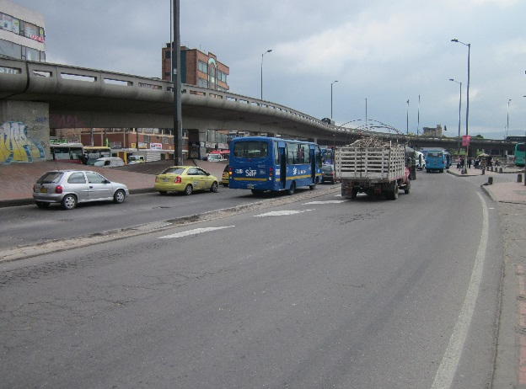 |  |  |  |  | 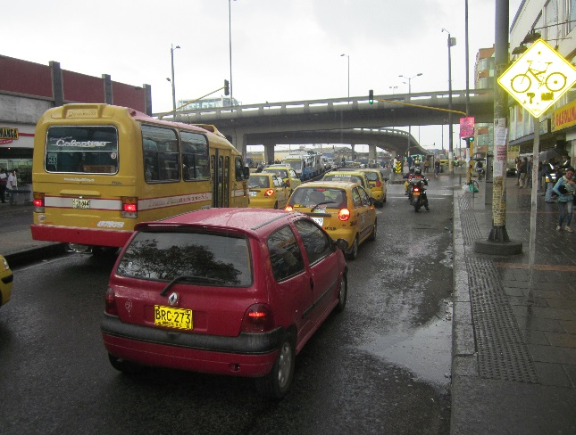

 |  | ACCESO NORTE |  |  |  |  | ACCESO SUR

 |  | 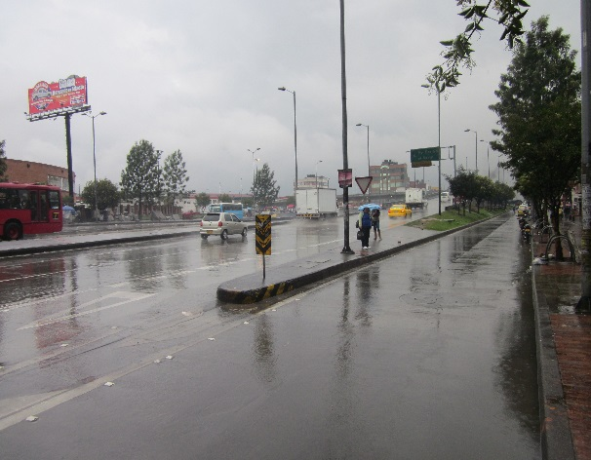 |  |  |  |  | 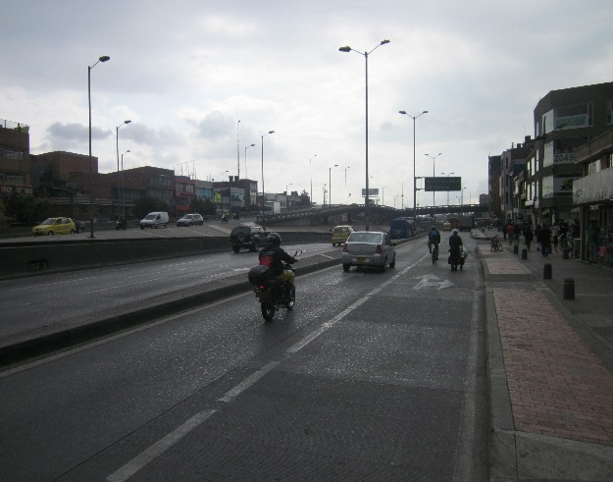

 |  | ACCESO OCCIDENTE |  |  |  |  | ACCESO ORIENTE

